No.2
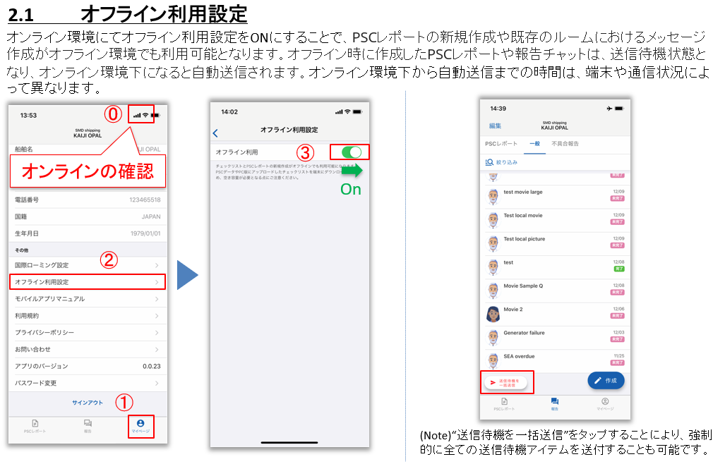

No.4
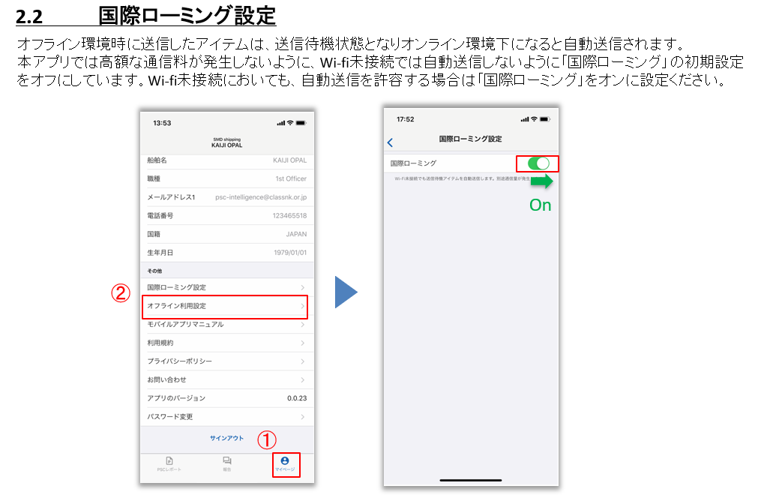

No.6
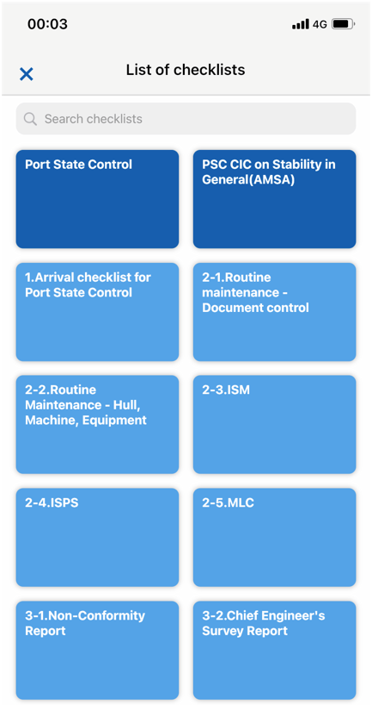

NKが提供するチェックリスト。
CICのような全ユーザー共通のチェックリストを提供。ユーザーによる編集・削除は不可。

①
②
ユーザ様がPC版にて作成したチェックリスト。ユーザ様による削除&編集が可能です。デフォルトとして、弊会サイトに掲載している①Arrival Checklist For PSCや②Good Maintenanceチェックリストの利用が可能です。

②
②

②
②

